Voorblad
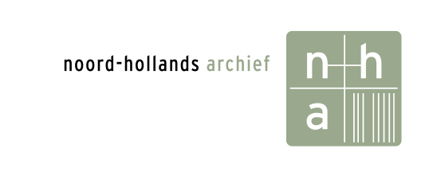

 | Opgesteld door: | Noord-Hollands Archief
 | Versie: | 1.0
 | Datum: | 2025-11-10
 | Kenmerk: | Bijlage Q - vragenronde 2

Deze Europese Aanbesteding heeft als doel het verkrijgen van een partner, in dit geval het selecteren van een Leverancier tbv een Collectiebeheer systeem die Opdrachtgever Noord-Hollands Archief (verder: ‘NHA’) is gestart. Deze Nota van Inlichtingen heeft als doel antwoorden te geven op vragen en overige op-en aanmerkingen die naar voren zijn gekomen naar aanleiding van de aanbestedingsstukken. Het betreft vragen en op- en aanmerkingen van Deelnemers, dan wel geconstateerde onjuist- of onvolkomenheden (door NHA zelf).

